Solicitud gráfica
 | Área: | Ciencias Naturales |  |  | Fecha:
 | Grado: | 6 |  |  | 2015-11-10
 | Título del tema: | La nutrición y la digestión en el ser humano |  |  | ¿Cuaderno de estudio o recurso? | Recurso
 | Editor: | Diego Molina |  |  | Motor del recurso | F8

 | Código guión o recurso: | CN_06_05_REC150 | ← Para determinar este código, visite la hoja de Ayuda
 |  |  |  |  | ESPECIFICACIÓN DE ARCHIVOS A ENTREGAR
Núm. | Archivo Shutterstock o ruta en web | Imagen para: | Tipo | Ubicación de la imagen en el recurso F8 | Nombre imagen SMALL | Tamaño imagen SMALL | Nombre imagen ZOOM | Tamaño imagen ZOOM | Descripción | Observaciones
IMG01 | 228844627 | Recurso F8 | Fotografía | Contenido | CN_06_05_REC150_IMG01.jpg | 643 x 450 px |  |  | Sistema digestivo humano | imagen para ícono
IMG02 | 228844591 | Recurso F8 | Ilustración | Contenido | CN_06_05_REC150_IMG02.jpg | 643 x 450 px |  |  | Sistema digestivo humano | Está imagen ya está en la solicitud CN_06_05_CO_REC10 IMG06. Utilizar la misma imagen con los mismos cambios de traducción
IMG03 | 123867553 | Recurso F8 | Ilustración | Contenido | CN_06_05_REC150_IMG03.jpg | 643 x 450 px |  |  | Cavidad oral y faringe | 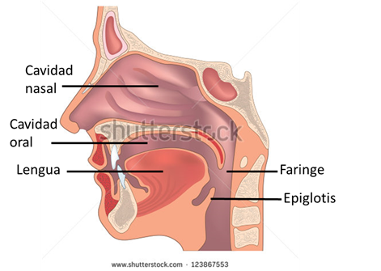 Incluir palabras y señalización: Cavidad nasal / Cavidad oral / Lengua / Faringe / Epiglotis
IMG04 | 153338039 | Recurso F8 | Ilustración | Contenido | CN_06_05_REC150_IMG04.jpg | 643 x 450 px |  |  | Sistema digestivo humano | Sombrear el esófago desde la base de la boca hasta el borde con el hígado, No colocar la señalización, es solo ilustrativa de la parte a sombrear.
IMG05 | 153338039 | Recurso F8 | Ilustración | Contenido | CN_06_05_REC150_IMG05.jpg | 643 x 450 px |  |  | Sistema digestivo humano | Sombrear el estómago. No colocar la señalización, es solo ilustrativa de la parte a sombrear. Tener en cuenta que al terminar el estómago, el tubo curvo que desciende hace parte del intestino delgado (ver señalización del intestino delgado)
IMG06 | 153338039 | Recurso F8 | Ilustración | Contenido | CN_06_05_REC150_IMG06.jpg | 643 x 450 px |  |  | Sistema digestivo humano | Sombrear el intestino delgado. No colocar la señalización, es solo ilustrativa de la parte a sombrear. Tener en cuenta que el pedacito de tubo al frente del páncreas, es parte del intestino delgado.
IMG07 | 153338039 | Recurso F8 | Ilustración | Contenido | CN_06_05_REC150_IMG07.jpg | 643 x 450 px |  |  | Sistema digestivo humano | Sombrear el intestino grueso. No colocar la señalización, es solo ilustrativa de la parte a sombrear.
IMG08 | 153338039 | Recurso F8 | Ilustración | Contenido | CN_06_05_REC150_IMG08.jpg | 643 x 450 px |  |  | Sistema digestivo humano | Sombrear las glándulas anexas (hígado, Vesícula biliar y páncreas). No colocar la señalización, es solo ilustrativa de la parte a sombrear.

